유지보수등급측정표(전산장비)
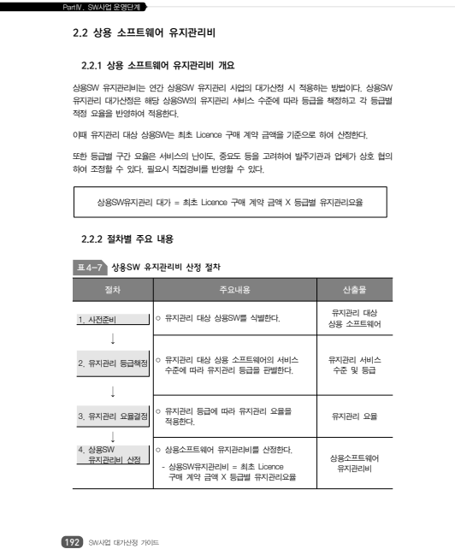

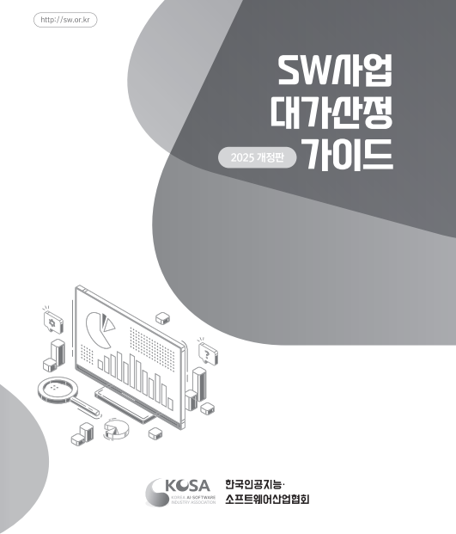

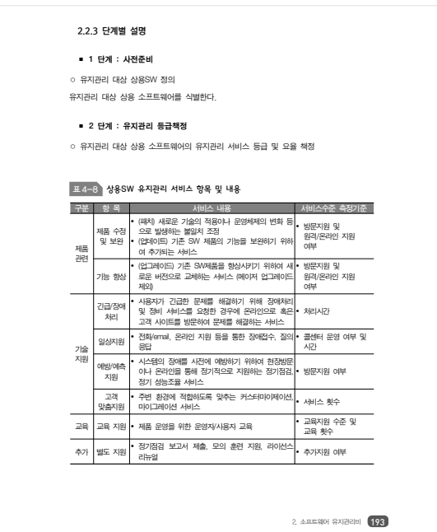
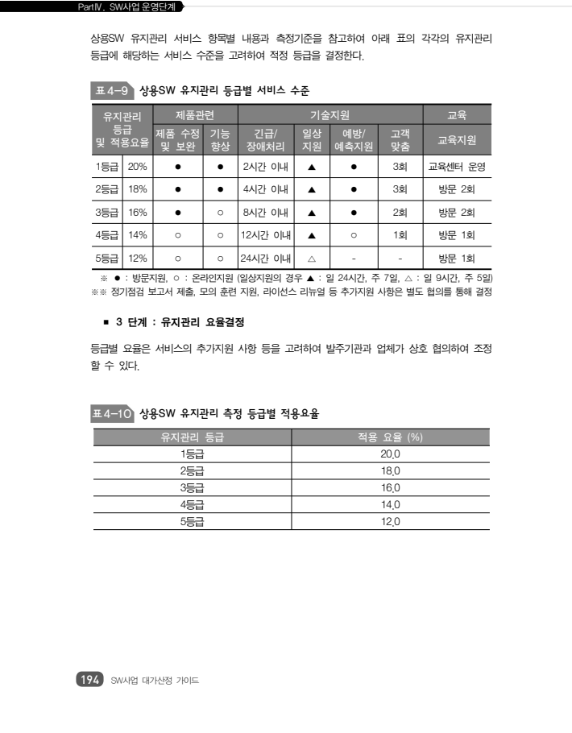

◈ S/W유지보수 등급은 3등급(16%)반영, SW사업 대가산정 가이드( 2025년 개정판 )

